行政事業レビューシート
 |  |  |  |  |  |  |  |  |  |  |  |  |  |  |  |  |  |  |  |  |  |  | 事業番号 |  |  |  |  |  |  |  | 0196
平成２９年度行政事業レビューシート |  |  |  |  |  |  |  |  |  |  |  |  |  |  |  |  |  |  |  |  |  | （ | 国土交通省 |  |  |  |  |  |  |  |  |  |  | ）
事業名 |  |  |  | 独立行政法人自動車事故対策機構施設整備費 |  |  |  |  |  |  |  |  |  |  | 担当部局庁 |  |  |  | 自動車局 |  |  |  |  |  |  |  |  |  | 作成責任者
事業開始年度 |  |  |  | 平成１５年度 |  |  |  | 事業終了 （予定）年度 |  |  |  | 終了予定なし |  |  | 担当課室 |  |  |  | 保障制度参事官室 |  |  |  |  |  |  |  |  |  | 参事官 増田 直樹
会計区分 |  |  |  | 自動車安全特別会計自動車事故対策勘定
根拠法令 （具体的な 条項も記載） |  |  |  | 独立行政法人通則法第46条 （独立行政法人自動車事故対策機構法） |  |  |  |  |  |  |  |  |  |  | 関係する計画、通知等 |  |  |  | 自動車事故対策計画 （平成14年国土交通省告示第52号）
主要政策・施策 |  |  |  | 交通安全対策、犯罪被害者等施策 |  |  |  |  |  |  |  |  |  |  | 主要経費 |  |  |  | その他の事項経費
事業の目的 （目指す姿を簡潔に。3行程度以内） |  |  |  | 自動車事故による遷延性意識障害者（脳損傷により自力移動・摂食が不可能であるなどの最重度の後遺障害者）を受け入れ、適切な治療・看護等を行う療護センターの高度先進医療機器等の施設整備を行い、遷延性意識障害のさらなる治療技術の精度向上を図ることにより、自動車事故被害者の支援を図る。
事業概要 （5行程度以内。別添可） |  |  |  | 本法人が設置・運営する療護センターは、一般の病院では治療が困難な自動車事故による遷延性意識障害者を受入れ、充実した看護体制と専門の治療を行うことで、治療改善効果を上げているが、さらなる治療効果を上げ、被害者救済に資するため、医療機器の整備や各所修繕を行っている。
実施方法 |  |  |  | 補助
予算額・ 執行額 （単位:百万円） |  |  |  |  |  |  |  |  |  | 26年度 |  |  |  | 27年度 |  |  |  | 28年度 |  |  |  |  |  | 29年度 |  |  |  |  |  | 30年度要求
 |  |  |  | 予算の状況 | 当初予算 |  |  |  |  | 404 |  |  |  | 543 |  |  |  | 476 |  |  |  |  |  | 76
 |  |  |  |  | 補正予算 |  |  |  |  | - |  |  |  | - |  |  |  | -
 |  |  |  |  | 前年度から繰越し |  |  |  |  | - |  |  |  | - |  |  |  | - |  |  |  |  |  | -
 |  |  |  |  | 翌年度へ繰越し |  |  |  |  | - |  |  |  | - |  |  |  | -
 |  |  |  |  | 予備費等 |  |  |  |  | - |  |  |  | - |  |  |  | -
 |  |  |  |  | 計 |  |  |  |  | 404 |  |  |  | 543 |  |  |  | 476 |  |  |  |  |  | 76 |  |  |  |  |  | 0
 |  |  |  | 執行額 |  |  |  |  |  | 316 |  |  |  | 472 |  |  |  | 465
 |  |  |  | 執行率（％） |  |  |  |  |  | 78% |  |  |  | 87% |  |  |  | 98%
 |  |  |  | 当初予算＋補正予算に対する執行額の割合（％） |  |  |  |  |  | 78% |  |  |  | 87% |  |  |  | 98%
平成29・30年度 予算内訳 （単位：百万円） |  |  |  | 歳出予算目 |  |  |  |  |  | 29年度当初予算 |  |  |  | 30年度要求 |  |  |  | 主な増減理由
 |  |  |  | 独立行政法人自動車事故対策機構施設整備費補助金 |  |  |  |  |  | 76
 |  |  |  | - |  |  |  |  |  | - |  |  |  | -
 |  |  |  | - |  |  |  |  |  | - |  |  |  | -
 |  |  |  | - |  |  |  |  |  | - |  |  |  | -
 |  |  |  | - |  |  |  |  |  | - |  |  |  | -
 |  |  |  | その他 |  |  |  |  |  | 0 |  |  |  | 0
 |  |  |  | 計 |  |  |  |  |  | 76 |  |  |  | 0
成果目標及び 成果実績 （アウトカム） |  |  |  | 定量的な成果目標 |  |  |  |  |  | 成果指標 |  |  |  |  |  | 単位 |  |  | 26年度 |  |  | 27年度 |  |  |  | 28年度 |  |  | 中間目標 |  |  | 目標最終年度
 |  |  |  |  |  |  |  |  |  |  |  |  |  |  |  |  |  |  |  |  |  |  |  |  |  |  |  |  | - |  | 年度 | 33 | 年度
 |  |  |  | ＜平成24～28年度＞ 遷延性意識障害（脳損傷により自力移動・摂食が不可能であるなどの最重度の後遺障害）からの脱却者数を95人以上とする。 ＜平成29～33年度＞ 脱却者数を116人以上とする。 |  |  |  |  |  | 療護施設における脱却者数（一定の意思疎通・運動機能の改善が図られた患者数） |  |  |  |  | 成果実績 | 人 |  |  | 21 |  |  | 20 |  |  |  | 30 |  |  | - |  |  | -
 |  |  |  |  |  |  |  |  |  |  |  |  |  |  | 目標値 | 人 |  |  | 19 |  |  | 19 |  |  |  | 19 |  |  | - |  |  | 23
 |  |  |  |  |  |  |  |  |  |  |  |  |  |  | 達成度 | ％ |  |  | 111 |  |  | 105 |  |  |  | 158 |  |  | - |  |  | -
根拠として用いた 統計・データ名 （出典） |  |  |  | 独立行政法人自動車事故対策機構 第三期中期計画（平成24～28年度）※中期目標期間実績（目標：95人、実績129人） 独立行政法人自動車事故対策機構 第四期中期目標・計画（平成29～33年度）

成果目標及び成果実績（アウトカム）欄についてさらに記載が必要な場合はチェックの上【別紙１】に記載 |  |  |  |  |  |  |  |  |  |  |  |  |  |  |  |  |  |  |  |  |  |  |  |  |  |  | チェック

活動指標及び 活動実績 （アウトプット） |  |  |  | 活動指標 |  |  |  |  |  |  |  |  |  |  |  | 単位 |  |  | 26年度 |  |  | 27年度 |  |  |  | 28年度 |  |  | 29年度 活動見込 |  |  | 30年度 活動見込
 |  |  |  | 中期計画に基づく療護センターに関連した施設・設備の新設及び老朽化等に伴う整備改修等件数 |  |  |  |  |  |  |  |  |  |  | 活動実績 | 件 |  |  | 3 |  |  | 5 |  |  |  | 5 |  |  | - |  |  | -
 |  |  |  |  |  |  |  |  |  |  |  |  |  |  | 当初見込み | 件 |  |  | 3 |  |  | 5 |  |  |  | 5 |  |  | 4 |  |  | -
単位当たり コスト |  |  |  | 算出根拠 |  |  |  |  |  |  |  |  |  |  |  | 単位 |  |  | 26年度 |  |  | 27年度 |  |  |  | 28年度 |  |  | 29年度活動見込
 |  |  |  | 平成28年度執行額（465百万円）／平成28年度における装置更新等件数（5件） ※千葉療護センター 陽電子放出断層撮影装置（PE-CT）の更新 千葉療護センター 超音波診断装置の更新 東北療護センター 低温プラズマ滅菌装置の更新 岡山療護センター 免疫発光測定装置の更新 中部療護センター FDG合成装置の更新 |  |  |  |  |  |  |  |  |  |  | 単位当たり コスト | 百万円/件 |  |  | 105 |  |  | 94 |  |  |  | 93 |  |  | 19
 |  |  |  |  |  |  |  |  |  |  |  |  |  |  | 計算式 | / |  |  | 316/3 |  |  | 472/5 |  |  |  | 465/5 |  |  | 76/4
政策評価、経済・財政再生アクション・プログラムとの関係 |  | 政策評価 | 政策 | ５ 安全で安心できる交通の確保、治安・生活安全の確保
 |  |  | 施策 | 16 自動車事故の被害者の救済を図る
 |  |  | 測定指標 | 定量的指標 |  |  |  |  |  |  |  |  |  |  |  | 単位 |  |  | 26年度 |  |  | 27年度 |  |  |  | 28年度 |  |  | 中間目標 |  |  | 目標年度
 |  |  |  |  |  |  |  |  |  |  |  |  |  |  |  |  |  |  |  |  |  |  |  |  |  |  |  |  | - |  | 年度 | - | 年度
 |  |  |  | - |  |  |  |  |  |  |  |  |  |  | 実績値 | - |  |  | - |  |  | - |  |  |  | - |  |  | - |  |  | -
 |  |  |  |  |  |  |  |  |  |  |  |  |  |  | 目標値 | - |  |  | - |  |  | - |  |  |  | - |  |  | - |  |  | -
 |  |  |  | 定性的指標 |  |  |  |  |  |  | 目標 |  |  |  |  | 目標年度 |  |  | 施策の進捗状況（目標）

 |  |  |  | - |  |  |  |  |  |  | - |  |  |  |  | - |  |  | -

 |  |  |  |  |  |  |  |  |  |  |  |  |  |  |  |  |  |  | 施策の進捗状況（実績）
 |  |  |  |  |  |  |  |  |  |  |  |  |  |  |  |  |  |  | -

 |  |  | 本事業の成果と上位施策・測定指標との関係
 |  |  | 交通事故により遷延性意識障害（植物状態）に陥った被害者を治療する療護センターの高度先進医療機器等の施設整備を行い、遷延性意識障害のさらなる治療技術の精度向上を図ることにより、自動車事故の被害者の救済の推進に寄与する。

 |  | 経済・財政再生 アクション・プログラム | 改革項目 | 分野： |  | - |  |  |  |  |  |  | -
 |  |  | KPI (第一階層） | ＫＰＩ （第一階層） |  |  |  |  |  |  |  |  |  |  |  | 単位 |  |  | 計画開始時 |  |  | 28年度 |  |  |  | 29年度 |  |  | 中間目標 |  |  | 目標最終年度
 |  |  |  |  |  |  |  |  |  |  |  |  |  |  |  |  |  |  | - | 年度 |  |  |  |  |  |  |  |  | - |  | 年度 | - | 年度
 |  |  |  | - |  |  |  |  |  |  |  |  |  |  | 成果実績 | - |  |  | - |  |  | - |  |  |  | - |  |  | - |  |  | -
 |  |  |  |  |  |  |  |  |  |  |  |  |  |  | 目標値 | - |  |  | - |  |  | - |  |  |  | - |  |  | - |  |  | -
 |  |  |  |  |  |  |  |  |  |  |  |  |  |  | 達成度 | ％ |  |  | - |  |  | - |  |  |  | - |  |  | - |  |  | -
 |  |  | KPI (第二階層） | ＫＰＩ （第二階層） |  |  |  |  |  |  |  |  |  |  |  | 単位 |  |  | 計画開始時 |  |  | 28年度 |  |  |  | 29年度 |  |  | 中間目標 |  |  | 目標最終年度
 |  |  |  |  |  |  |  |  |  |  |  |  |  |  |  |  |  |  | - | 年度 |  |  |  |  |  |  |  |  | - |  | 年度 | - | 年度
 |  |  |  | - |  |  |  |  |  |  |  |  |  |  | 成果実績 | - |  |  | - |  |  | - |  |  |  | - |  |  | - |  |  | -
 |  |  |  |  |  |  |  |  |  |  |  |  |  |  | 目標値 | - |  |  | - |  |  | - |  |  |  | - |  |  | - |  |  | -
 |  |  |  |  |  |  |  |  |  |  |  |  |  |  | 達成度 | ％ |  |  | - |  |  | - |  |  |  | - |  |  | - |  |  | -
 |  |  | 本事業の成果と改革項目・KPIとの関係
 |  |  | -

 |  |  | 本事業の成果と改革項目・KPIとの関係
 |  |  | -

事業所管部局による点検・改善
 |  | 項 目 |  |  |  |  |  |  |  |  |  |  |  |  |  |  |  | 評 価 |  | 評価に関する説明
国費投入の必要性 |  | 事業の目的は国民や社会のニーズを的確に反映しているか。 |  |  |  |  |  |  |  |  |  |  |  |  |  |  |  | ○ |  | 療護施設の設置・運営など、自動車事故による重度後遺障害者への支援については、民間では十分な対応がなされておらず、国民や社会のニーズを的確に反映している。
 |  | 地方自治体、民間等に委ねることができない事業なのか。 |  |  |  |  |  |  |  |  |  |  |  |  |  |  |  | ○ |  | 自動車事故による遷延性意識障害者は一般の医療機関では十分な対応がなされておらず、本法人において専門的に治療・看護を行う必要がある。
 |  | 政策目的の達成手段として必要かつ適切な事業か。政策体系の中で優先度の高い事業か。 |  |  |  |  |  |  |  |  |  |  |  |  |  |  |  | ○ |  | 上記のとおり、その施設整備については国が支援すべきである。
事業の効率性 |  | 競争性が確保されているなど支出先の選定は妥当か。 |  |  |  |  |  |  |  |  |  |  |  |  |  |  |  | ‐ |  | -
 |  |  | 一般競争契約、指名競争契約又は随意契約（企画競争）による支出のうち、一者応札又は一者応募となったものはないか。 |  |  |  |  |  |  |  |  |  |  |  |  |  |  | 無
 |  |  | 競争性のない随意契約となったものはないか。 |  |  |  |  |  |  |  |  |  |  |  |  |  |  | 無
 |  | 受益者との負担関係は妥当であるか。 |  |  |  |  |  |  |  |  |  |  |  |  |  |  |  | ○ |  | 受入患者から入院料等を収受するなど受益者との負担関係は妥当である。
 |  | 単位当たりコスト等の水準は妥当か。 |  |  |  |  |  |  |  |  |  |  |  |  |  |  |  | ○ |  | 件数に応じた妥当な水準となっている。
 |  | 資金の流れの中間段階での支出は合理的なものとなっているか。 |  |  |  |  |  |  |  |  |  |  |  |  |  |  |  | ‐ |  | -
 |  | 費目・使途が事業目的に即し真に必要なものに限定されているか。 |  |  |  |  |  |  |  |  |  |  |  |  |  |  |  | ○ |  | 使途は真に必要なものに限定されている。
 |  | 不用率が大きい場合、その理由は妥当か。（理由を右に記載） |  |  |  |  |  |  |  |  |  |  |  |  |  |  |  | ‐ |  | -
 |  | 繰越額が大きい場合、その理由は妥当か。（理由を右に記載） |  |  |  |  |  |  |  |  |  |  |  |  |  |  |  | ‐ |  | -
 |  | その他コスト削減や効率化に向けた工夫は行われているか。 |  |  |  |  |  |  |  |  |  |  |  |  |  |  |  | ○ |  | 経費削減方策に基づき経費削減に積極的に取り組んでいる。
事業の有効性 |  | 成果実績は成果目標に見合ったものとなっているか。 |  |  |  |  |  |  |  |  |  |  |  |  |  |  |  | ○ |  | 成果目標を上回る実績を達成している。
 |  | 事業実施に当たって他の手段・方法等が考えられる場合、それと比較してより効果的あるいは低コストで実施できているか。 |  |  |  |  |  |  |  |  |  |  |  |  |  |  |  | ‐ |  | -
 |  | 活動実績は見込みに見合ったものであるか。 |  |  |  |  |  |  |  |  |  |  |  |  |  |  |  | ○ |  | 計画を立てて、着実に実施している。
 |  | 整備された施設や成果物は十分に活用されているか。 |  |  |  |  |  |  |  |  |  |  |  |  |  |  |  | ○ |  | 成果実績のとおり適切に活用されている。
関連事業 |  | 関連する事業がある場合、他部局・他府省等と適切な役割分担を行っているか。（役割分担の具体的な内容を各事業の右に記載） |  |  |  |  |  |  |  |  |  |  |  |  |  |  |  | ‐ |  | -
 |  | 所管府省名 |  | 事業番号 |  |  |  |  | 事業名

点検・改善結果 |  | 点検結果 |  | 療護センターの高度先進医療機器の更新にあたっては、費用対効果や運用実態等を個別に検証して、真に必要なものに限定されている。今後も引き続き、同様の精査の上、更新の検討を行う。
 |  | 改善の 方向性 |  | 引き続き、適切に業務を行っていく。
外部有識者の所見

行政事業レビュー推進チームの所見

所見を踏まえた改善点/概算要求における反映状況

備考

関連する過去のレビューシートの事業番号
平成22年度 |  |  |  | 330 |  |  |  |  |  |  | 平成23年度 |  |  | 308 |  |  |  |  |  | 平成24年度 |  |  |  |  |  | 318
平成25年度 |  |  |  | 194 |  |  |  |  |  |  | 平成26年度 |  |  | 188 |  |  |  |  |  | 平成27年度 |  |  |  |  |  | 191
平成28年度 |  |  |  | 205
資金の流れ （資金の受け取り先が何を行っているかについて補足する） （単位：百万円） |  |  |  | ※平成28年度実績を記入。執行実績がない新規事業、新規要求事業については現時点で予定やイメージを記入。
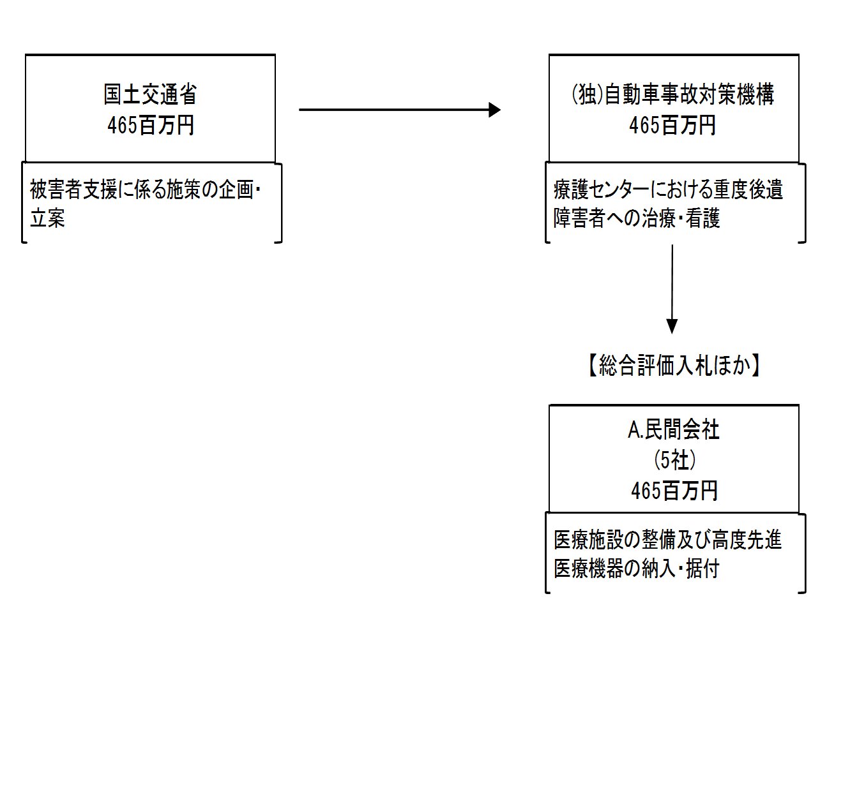

費目・使途 （「資金の流れ」においてブロックごとに最大の金額が支出されている者について記載する。費目と使途の双方で実情が分かるように記載） |  |  |  | A.グリーンホスピタルサプライ（株） |  |  |  |  |  |  |  |  |  |  |  |  | B.
 |  |  |  | 費 目 |  |  | 使 途 |  |  |  |  |  |  |  | 金 額 (百万円） |  | 費 目 |  |  |  | 使 途 |  |  |  |  |  |  |  |  |  |  | 金 額 (百万円）
 |  |  |  | その他 |  |  | 千葉療護ｾﾝﾀｰ 陽電子放出断層撮影装置(PET/CT)一式の更新 |  |  |  |  |  |  |  | 324 |  | - |  |  |  | - |  |  |  |  |  |  |  |  |  |  | -
 |  |  |  | その他 |  |  | 千葉療護ｾﾝﾀｰ ｻｲｸﾛﾄﾛﾝｺﾝﾄﾛｰﾙｼｽﾃﾑの更新 |  |  |  |  |  |  |  | 70 |  | - |  |  |  | - |  |  |  |  |  |  |  |  |  |  | -
 |  |  |  | - |  |  | - |  |  |  |  |  |  |  | - |  | - |  |  |  | - |  |  |  |  |  |  |  |  |  |  | -
 |  |  |  | - |  |  | - |  |  |  |  |  |  |  | - |  | - |  |  |  | - |  |  |  |  |  |  |  |  |  |  | -
 |  |  |  | - |  |  | - |  |  |  |  |  |  |  | - |  | - |  |  |  | - |  |  |  |  |  |  |  |  |  |  | -
 |  |  |  | - |  |  | - |  |  |  |  |  |  |  | - |  | - |  |  |  | - |  |  |  |  |  |  |  |  |  |  | -
 |  |  |  | - |  |  | - |  |  |  |  |  |  |  | - |  | - |  |  |  | - |  |  |  |  |  |  |  |  |  |  | -
 |  |  |  | - |  |  | - |  |  |  |  |  |  |  | - |  | - |  |  |  | - |  |  |  |  |  |  |  |  |  |  | -
 |  |  |  | - |  |  | - |  |  |  |  |  |  |  | - |  | - |  |  |  | - |  |  |  |  |  |  |  |  |  |  | -
 |  |  |  | - |  |  | - |  |  |  |  |  |  |  | - |  | - |  |  |  | - |  |  |  |  |  |  |  |  |  |  | -
 |  |  |  | 計 |  |  |  |  |  |  |  |  |  |  | 394 |  | 計 |  |  |  |  |  |  |  |  |  |  |  |  |  |  | 0

費目・使途欄についてさらに記載が必要な場合はチェックの上【別紙２】に記載 |  |  |  |  |  |  |  |  |  |  |  |  |  |  |  |  |  |  |  |  |  |  |  |  | チェック

 | 支出先上位１０者リスト
 | A.
 |  | 支 出 先 |  |  |  | 法 人 番 号 |  |  |  | 業 務 概 要 |  |  |  |  | 支 出 額 （百万円） |  | 契約方式等 |  |  |  | 入札者数 （応募者数） |  |  |  | 落札率 |  |  | 一者応札・一者応募又は 競争性のない随意契約となった 理由及び改善策 （支出額10億円以上）
1 |  | グリーンホスピタルサプライ（株） |  |  |  | 9120901017329 |  |  |  | 千葉療護センター陽電子放出断層撮影装置(PET/CT)一式の更新ほか |  |  |  |  | 394 |  | 一般競争契約 （総合評価） |  |  |  | 2 |  |  |  | 97
2 |  | ＪＦＥエンジニアリング（株） |  |  |  | 8010001008843 |  |  |  | 中部療護センターFDG合成装置の更新 |  |  |  |  | 35 |  | 一般競争契約 （最低価格） |  |  |  | 3 |  |  |  | 96
3 |  | 丸木医科器械（株） |  |  |  | 7370001002241 |  |  |  | 東北療護センター低温プラズマ減菌装置の更新 |  |  |  |  | 19 |  | 一般競争契約 （最低価格） |  |  |  | 2 |  |  |  | 97
4 |  | 岩渕薬品（株）医療機器営業所 |  |  |  | 2040001046615 |  |  |  | 千葉療護センター超音波診断装置の更新 |  |  |  |  | 11 |  | 一般競争契約 （最低価格） |  |  |  | 3 |  |  |  | 100
5 |  | 高塚ライフサイエンス（株） |  |  |  | 1260001007348 |  |  |  | 岡山療護センター免疫発光測定装置の更新 |  |  |  |  | 7 |  | 一般競争契約 （最低価格） |  |  |  | 4 |  |  |  | 99

支出先上位10者リスト欄についてさらに記載が必要な場合はチェックの上【別紙３】に記載 |  |  |  |  |  |  |  |  |  |  |  |  |  |  |  |  |  |  |  |  |  |  |  |  | チェック

 | 国庫債務負担行為等による契約先上位10者リスト
 |  | ﾌﾞﾛｯｸ 名 | 契 約 先 |  |  | 法 人 番 号 |  |  |  | 業 務 概 要 |  |  |  |  | 契約額 （百万円） |  | 契約方式 |  |  |  | 入札者数 （応募者数） |  |  |  | 落札率 |  |  | 一者応札・一者応募又は 競争性のない随意契約となった理由及び改善策 （契約額10億円以上）
1 |  |  | - |  |  | - |  |  |  | - |  |  |  |  | - |  |  |  |  |  | - |  |  |  | - |  |  | -

